Sample
 |  | No.1 |  | No.2 |  | No.3 |  | No.4 |  | No.5 |  | No.6 | Imaging magnification: 50x
 |  |  | 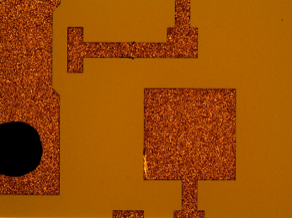 長さ：200μm |  | 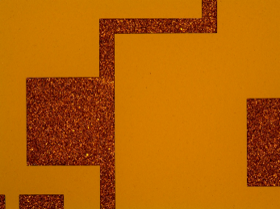 長さ：100μm
scratch |  | 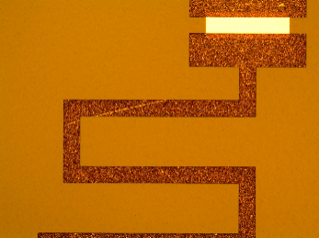
 |  | 長さ：500μm
 |  |  |  |  | 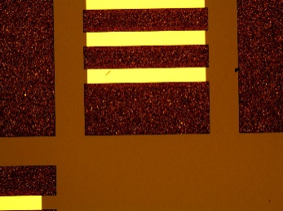 大きさ：Φ50μm
resistance deficit |  | 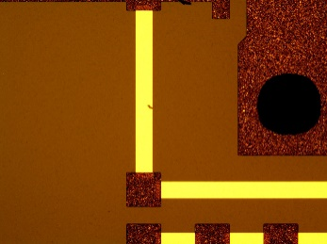 |  | 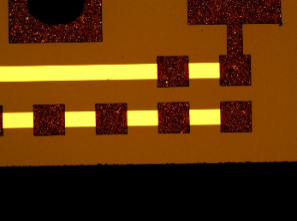
 |  | 大きさ：50μm |  | 大きさ：Φ10μm
 |  |  |  |  | 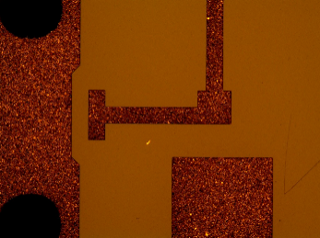 大きさ：Φ20μm |  | 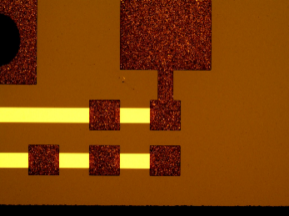 大きさ：Φ10μm |  | 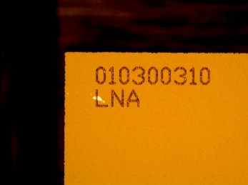 大きさ：Φ100μm |  | 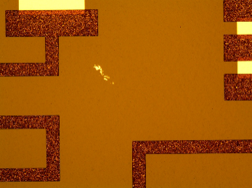 大きさ：Φ200μm
Residual metal film | 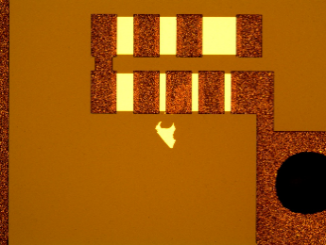 |  |  | 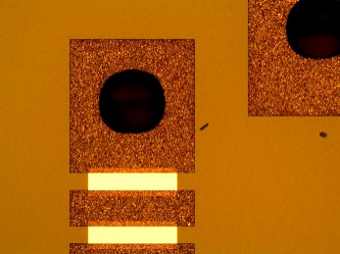
 |  | 大きさ：Φ200μm |  | 大きさ：Φ50μm
 |  |  | 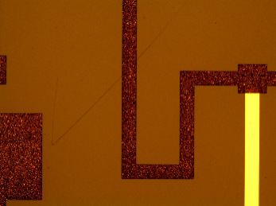 長さ：計1000μm |  | 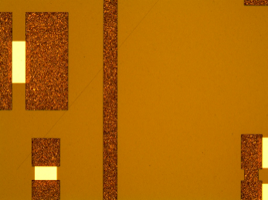 長さ：1500μm |  | 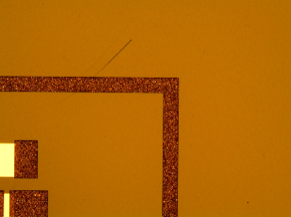 長さ：700μm |  | 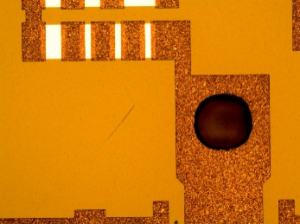 長さ：400μm |  | 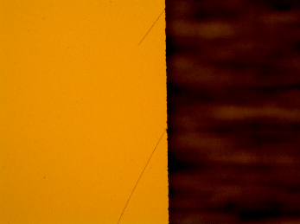 長さ：(上)400μm(下)800μm
Scratches on board |  | 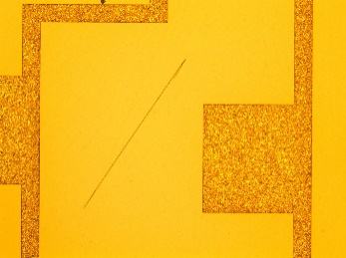
 |  | 長さ：1000μm

contamination | 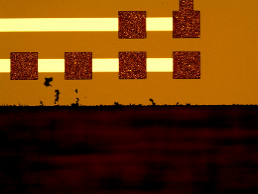
 |  | 大きさ：100μm以下の集合体 |  | 大きさ：Φ30μm

nonuniformity |  | 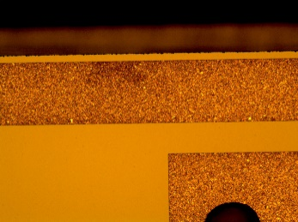 |  | 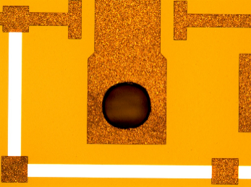 |  | 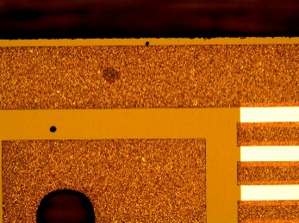
 |  | 大きさ：Φ400μm |  | 大きさ：それぞれ300μm |  | 大きさ：Φ100μm

pinhole |  | 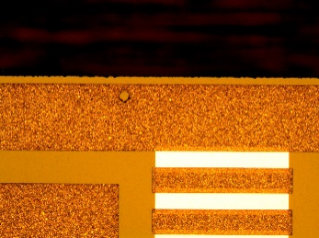
 |  | 大きさ：Φ80μm

overflow |  | 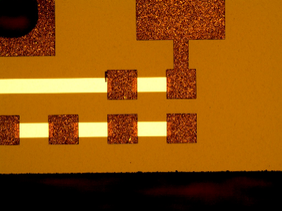
 |  | 大きさ：50μm

